상품제안서
커스텀 타이틀리스트 PRO V1X (3구/6구/12구) | 상품코드: S39548

 |  |  |  |  |  |  | 02-713-8555 | www.synergygift.co.kr
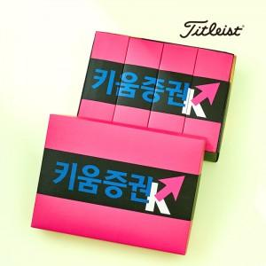

【상세/제작정보】 | <p><span style="font-size: 12pt;">* 볼 + 패키지 컬러인쇄 포함 단가입니다.</span></p><p><span style="font-size: 12pt;">* 케이스 제작 안내 *</span></p><p><span style="font-size: 12pt;">3구 - 맞춤제작 컬러케이스</span></p><p><span style="font-size: 12pt;">6구 - 맞춤제작 컬러케이스 ( 내부 3구 케이스 x 2 + 외부 상판 ) * 외부 하판 기성품 케이스 ( 인쇄 X )</span></p><p><span style="font-size: 12pt;">12구 - 맞춤제작 컬러케이스 ( 내부 3구 케이스 x 4 + 외부 상판 ) * 외부 하판 기성품 케이스 ( 인쇄 X )​</span>&nbsp;</p>

【인쇄/포장옵션】 | 볼+케이스 컬러인쇄 / 종이케이스

【공급단가】 | 수량 | 50~ | 100~ | 300~ | 1,000~ | 3,000~
*VAT별도 | 3구 | 23,200원 | 23,000원 | 22,200원 | 21,100원 | 20,800원
 | 6구 | 48,120원 | 47,800원 | 46,200원 | 43,900원 | 43,200원
 | 12구 | 92,620원 | 91,900원 | 89,000원 | 84,500원 | 83,000원

【상품 URL】 | https://www.synergygift.co.kr:443/src/goods_detail.php?gdno=39548

